Introducción
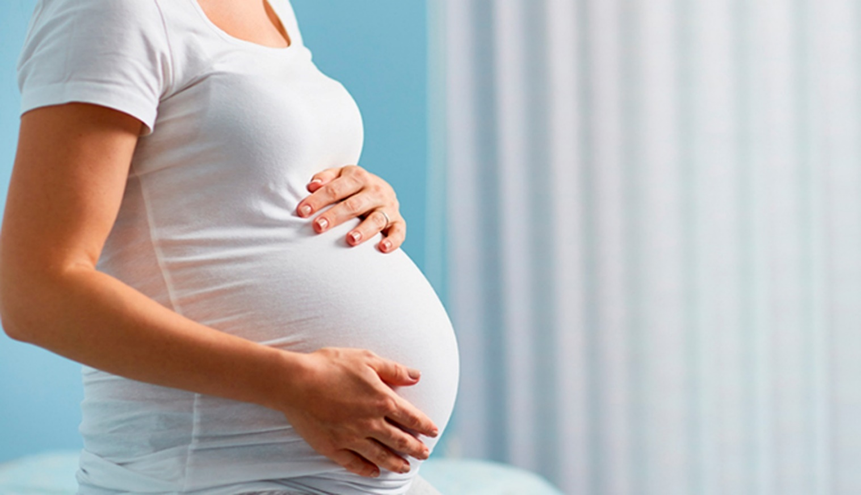
Andrés Galarón Mateo

Descripción del dataset original:
El dataset se ha obtenido a partir de la de la Encuesta de Fecundidad (Cuestionario Individual) realizada por el Instituto Nacional de Estadística (INE) en al año 2018.
Se trata de una encuesta que cuenta con un total de 485 variables y un total de 14557 observaciones.
El dataset es un cuestionario individual, con un registro para cada uno de los entrevistados.
La base de datos cuenta con valores perdidos, variables similares que explican lo mismo y variables innecesarias. Por consiguiente, se hace necesario trabajar con el dataset original para obtener un dataset completamente depurado en todos los aspectos.
Descripción del dataset depurado:
Una vez depurado el dataset original, se ha obtenido un total de 17 variables y 8794 observaciones.
Este dataset ya no cuenta con valores perdidos, asi como variables innecesarias y variables repetidas.
Mediante dicho dataset, se podrían efectuar las diferentes técnicas estadísticas paar extraer toda la información relevante sobre la fecundidad en España en el año 2018.

